智慧校园bug截图
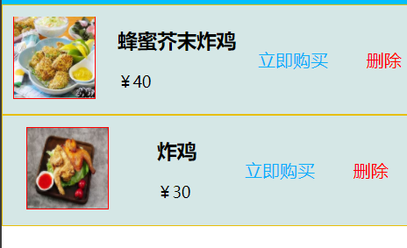
B1-01

B1-02
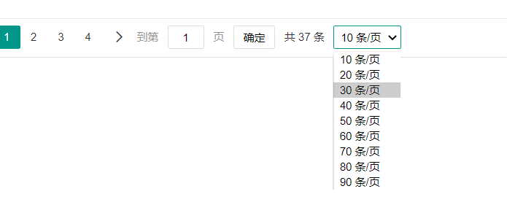

B1-03

B1-04
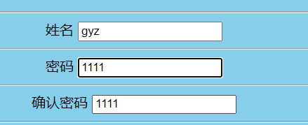

B1-05

B1-06

B1-07

B1-08

B1-09

B1-10

B1-11
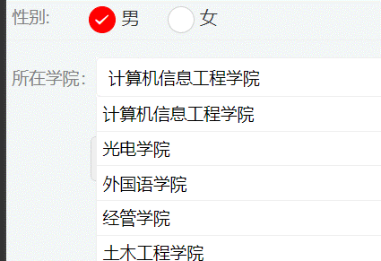

B1-12

B1-13



B1-14

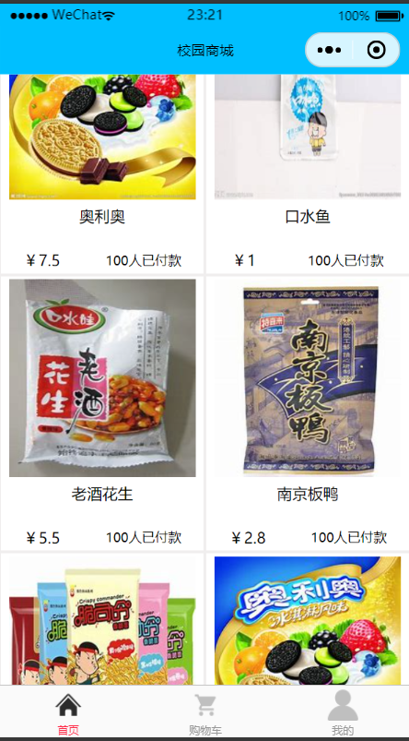

B1-15

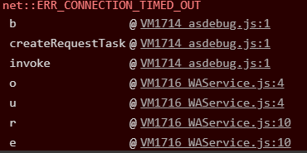

B1-16

B1-17

B1-18

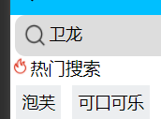

B1-19

B1-20

